Arkusz1
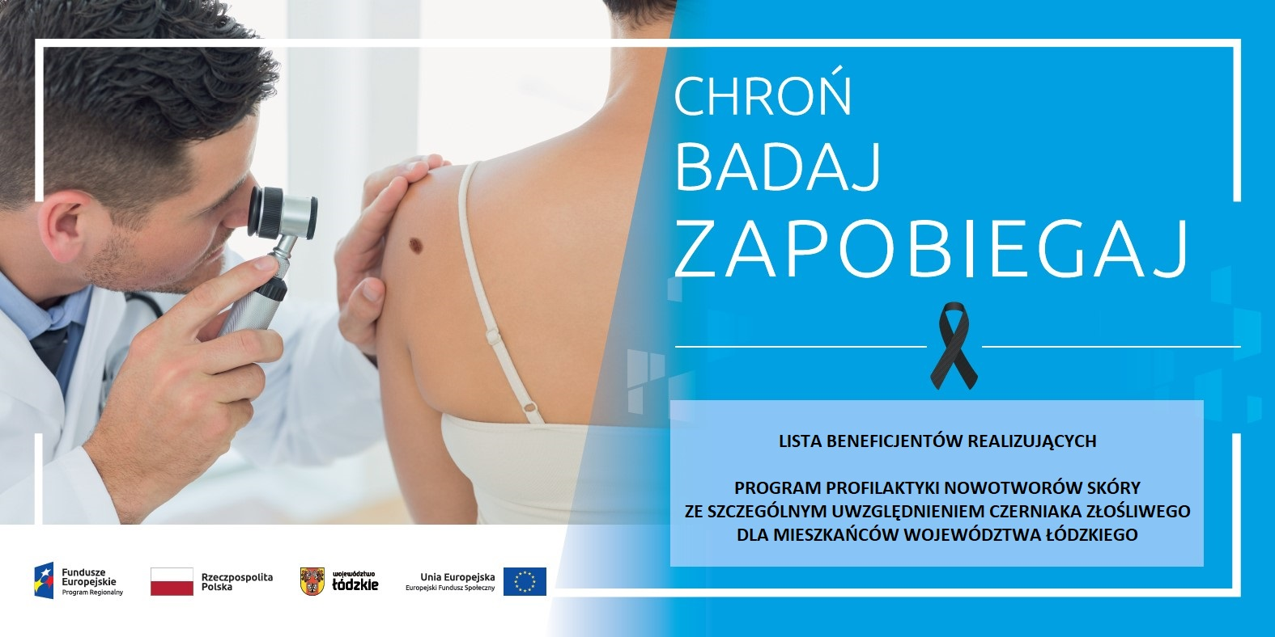

Lp. | Nr projektu | Nazwa Beneficjenta | Tytuł projektu | Obszar realizacji projektu | Punkty zgłoszeń do projektu | Telefon kontaktowy | Adres www Beneficjenta | Termin zgłoszeń | Uwagi dodatkowe | Data zakończenia realizacji projektu
1 | RPLD.10.03.02-10-0001/20 | Samodzielny Publiczny Zakad Opieki Zdrowotnej PABIAN-MED. | Fokus na skórę - program profilaktyki nowotworów skóry ze szczególnym uwzględnieniem czerniaka złosliwego dla mieszkańców powiatu pabianickiego, zgierskiego i łaskiego | powiaty: pabianicki łaski bełchatowski łódzki wschodni zgierski | SP ZOZ PABIAN-MED 95-200 Pabianice ul. Kilińskiego 10/12 | 42 21 21 730 | www.pabianmed.pl | Zapisy od 1 lipca 2021 roku codziennie w godzinach 8.00 - 15.00. Przyjęcia pacjentów codziennie, w tym w wtorki i czwartki do godz. 20.00 oraz w wyznaczone soboty | _ | 31.12.2022 r.
2 | RPLD.10.03.02-10-0004/20 | Samodzielny Publiczny Zakład Opieki Zdrowotnej w Rawie Mazowieckiej | Zdrowy promyk. Projekt dla wdrożenia Programu profilaktyki nowotworów skóry ze szczególnym uwzględnieniem czerniaka złośliwego dla mieszkańców województwa łódzkiego. | województwo łódzkie | Biuro projektów SPZOZ Szpital Św. Ducha w Rawie Mazowieckiej ul. Warszawska 14 (budynek administracji) | 729,059,508 | www.szpitalrawa.pl; www.profilaktykaczerniaka-rawa.pl | Od Poniedziałku do Piątku w godzinach 8.00-15.00 | Osoby w wieku 40-64 lat umawiane są bezpośrednio do chirurga onkologa na badanie wideo/dermatoskopowe. Osoby w wieku 18-39 lat umawiane są w pierwszej kolejności do lekarza POZ na badanie kwalifikujące. Pacjent, u którego zostaną wykryte podejrzane zmiany zostanie skierowany na wizytę z badaniem wideo/dermatoskopowym. | 31.05.2023 r.
3 | RPLD.10.03.02-10-0006/20 | „MED-KOL” Spółka z ograniczoną odpowiedzialnością | Program profilaktyki nowotworów skóry. | powiaty: brzeziński tomaszowski łódzki wschodni | NZOZ "Med-Kol" Spółka z ograniczoną odpowiedzialnością 95-040 Koluszki ul. Przejazd 6 | 44 714 22 22 | https://www.medkol.eu/ | Rekrutacja do 06.2023r Zgłoszenia przyjmowane są od pn do pt w godzinach 8-18 w rejestracji na 1 piętrze. Sobota - zgodnie z ustalonymi wcześniej wizytami - tylko pacjenci projektu. | Szczegółowe informacje pod nr tel 44 714 22 22 bądź w rejestracji przychodni. | 30.06.2023r.
4 | RPLD.10.03.02-10-0009/20 | Wojewódzkie Wielospecjalistyczne Centrum Onkologii i Traumatologii im. Kopernika w Łodzi | Świadoma profilaktyka II – program wczesnego wykrywania nowotworów skóry dla mieszkańców województwa łódzkiego. | województwo łódzkie | Wojewódzkie Wielospecjalistyczne Centrum Onkologii i Traumatologii im. M. Kopernika w Łodzi ul. Pabianicka 62 93-513 Łódź Adamed Sp z o.o. ul. Paderewskiego 11 93-530 Łódż | 42 689 58 99 | https://roo.kopernik.lodz.pl/ | Wojewódzkie Wielospecjalistyczne Centrum Onkologii i Traumatologii im. M. Kopernika w Łodzi poniedziałek - piątek 8.00 - 15.30 Adamed Sp z o.o. poniedziałek - piątek 8.00-15.30 | Wojewódzkie Wielospecjalistyczne Centrum Onkologii i Traumatologii im. M. Kopernika w Łodzi terminy badań: wtorki 15.30-18.00 środa 15.30 - 18.30 Adamed Sp z o.o. terminy badań poniedziałek - piątek (zmiennie) 15.00-18.00 Badania odbywają się po indywidualnym ustaleniu terminu. | 31.10.2023 r.
5 | RPLD.10.03.02-10-0015/20 | Eskulap Pabianice Prywatny Gabinet Lekarzy Specjalistów NZOZ Eskulap Poradnia Zdrowia Rodzinnego Wioletta Sikora | ESKULAP walczy z CZERNIAKIEM | powiat pabianicki | 1. Eskulap Pabianice ul. Grobelna 8 95-200 Pabianice 2. Eskulap Pabianice fila, ul. M. Kopernika 21/23 95-050 Konstantynów Łódzki | Pabianice 42 215 60 37 Konstantynów Łódzki 42 211 67 50 884 789 878 | www.eskulappabianice.com.pl http://eskulapkonstantynow.pl | od poniedziałku do piątku w godz. 8.00 - 18.00 | Do badań wideodermatoskopowych wykorzystywany jest wysokiej klasy wideodermatoskop Foto Finder Studio. Dzięki 140-krotnemu powiększeniu umożliwia bardzo szczegółowe zbadanie znamion. Specjalistyczne oprogramowanie oferuje automatyczną analizę znamion melanocytowych, obliczając powierzchnię zmiany, obwód, przekątne oraz obliczanie wskaźnika asymetrii, wskaźnika wpisania w koło/elipsę, wskaźnika regularności granic oraz symetrii koloru, analizę znamienia przez algorytm sztucznej inteligencji oraz wsparcie lekarza w ocenie zgodnie z 3-punktową, 7-punktową listą kontrolną oraz zasadą ABCD. | 2023-10-31
6 | RPLD.10.03.02-10-0016/20 | ARTMEDIS Spółka Cywilna Renata Koziczak, Beata Rosiak, Edyta Pankowska-Pryt, Izabela Dubiak | Czerniak – to widzę! – wdrożenie na obszarze m. Łodzi oraz powiatu pabianickiego, zduńskowolskiego, łaskiego i sieradzkiego „Programu profilaktyki nowotworów skóry ze szczególnym uwzględnieniem czerniaka złośliwego dla mieszkańców województwa łódzkiego" | powiaty: łaski pabianicki sieradzki zduńskowolski Łódź | Artmedis: ul. Janusza Kusocińskiego 61 Łódź 94-054 Eskulap ul. Janusza Kusocińskiego 61 Łódź 94-054 | Artmedis: 789 042 009 projektunia@artmedis.com.pl Eskulap 42 252 10 90 kontakt@eskulapretkinia.pl | www.artmedis.com.pl www.czerniaktowidze.com https://eskulapretkinia.pl | ARTMEDIS: poniedziałki, środy, piątki w g. 9:00-16:00 oraz w czwartki w godz. 10:00-20:00 ESKULAP: 8:00-18:00 | - | 2023-09-30
7 | RPLD.10.03.02-10-A004/21 | Samodzielny Publiczny Zakład Opieki Zdrowotnej PABIAN-MED | FOKUS NA SKÓRĘ 2 - program profilaktyki nowotworów skóry ze szczególnym uwzględnieniem czerniaka złośliwego dla mieszkańców powiatu pabianickiego, zgierskiego i łaskiego | powiaty: pabianicki zgierski łaski | SP ZOZ PABIAN-MED 95-200 Pabianice ul. Kilińskiego 10/12 | 42 21 21 730 | www.pabianmed.pl | Zapisy od 1 lipca 2021 roku codziennie w godzinach 8.00 - 15.00. Przyjęcia pacjentów codziennie, w tym w wtorki i czwartki do godz. 20.00 oraz w wyznaczone soboty. | - | 2023-10-31
8 | RPLD.10.03.02-10-A008/21 | SALVE MEDICA Spółka z ograniczoną odpowiedzialnością spółka komandytowa | Żyć zdrowo - program profilaktyki nowotworów skóry w województwie łódzkim | informacje w przygotowaniu | informacje w przygotowaniu | informacje w przygotowaniu | informacje w przygotowaniu | informacje w przygotowaniu | informacje w przygotowaniu | 2023-10-31
9 | RPLD.10.03.02-10-A001/21 | Specjalistyczny Szpital Onkologiczny NU-MED spółka z ograniczoną odpowiedzialnością | Masz niepokojące znamiona na skórze? Sprawdź je! - Regionalny program profilaktyki czerniaka i innych nowotworów skóry | województwo łódzkie | Specjalistyczny Szpital Onkologiczny NU-MED sp. z o.o ul. Jana Pawła II 35 97-200 Tomaszów Mazowiecki | 516,210,326 | www.nu-med.pl | Rekrutacja do projektu trwa do 31.10.2023. Zgłoszenia przyjmowane są od poniedziałku do piątku w godzinach od 8.00 do 15.00 (zespół projektu przyjmuje zgłoszenia telefoniczne - tel. 516 210 326, podczas których ustalane jest miejsce i termin wypełnienia dokumentów zgłoszeniowych). Realizacja świadczeń (08.2022): pn. 9.00-13.00, wt. 14.30-19.00, czw. 18.00-20.00, czwarta sobota w mies. 9.00-12.00. | W ramach projektu zapewnimy także: 1. zwrot kosztów dojazdu na badanie środkami komunikacji publicznej 2. zwrot kosztów dojazdu na badanie samochodem prywatnym (w przypadku braku odpowiedniego połączenia środkami transportu publicznej komunikacji zbiorowej). | 2023-10-31
10 | RPLD.10.03.02-10-A010/21 | Eskulap Pabianice Prywatny Gabinet Lekarzy Specjalistów NZOZ Eskulap Poradnia Zdrowia Rodzinnego Wioletta Sikora | Poznaj znamię z Eskulapem | województwo łódzkie | 1. Eskulap Pabianice ul. Grobelna 8 95-200 Pabianice 2. Eskulap Pabianice fila ul. M. Kopernika 21/23 95-050 Konstantynów Łódzki | Pabianice 42 215 60 37 Konstantynów Łódzki 42 211 67 50 884 789 878 | www.eskulappabianice.com.pl http://eskulapkonstantynow.pl | - | Do badań wideodermatoskopowych wykorzystywany jest wysokiej klasy wideodermatoskop Foto Finder Studio. Dzięki 140-krotnemu powiększeniu umożliwia bardzo szczegółowe zbadanie znamion. Specjalistyczne oprogramowanie oferuje automatyczną analizę znamion melanocytowych, obliczając powierzchnię zmiany, obwód, przekątne oraz obliczanie wskaźnika asymetrii, wskaźnika wpisania w koło/elipsę, wskaźnika regularności granic oraz symetrii koloru, analizę znamienia przez algorytm sztucznej inteligencji oraz wsparcie lekarza w ocenie zgodnie z 3-punktową, 7-punktową listą kontrolną oraz zasadą ABCD. | 2023-10-31
11 | RPLD.10.03.02-10-A002/21 | "PROFAMILIA" Anna Lesiewicz-Ksycińska, Lidia Zwierzak, Marcin Zwierzak Spółka Jawna | PO MOC W PROFILAKTYCE DERMATOLOGICZNEJ - wdrożenie na obszarze m. Łodzi oraz podregionu piotrkowskiego "Programu profilaktyki nowotworów skóry ze szczególnym uwzględnieniem czerniaka złośliwego dla mieszkańców województwa łódzkiego" | powiaty: m. Łódź Piotrków Trybunalski bełchatowski piotrkowski radomszczański opoczyński tomaszowski | Centrum Medyczne PROFAMILIA ul. Stefana 2 91-463 Łódź | 42 288 11 20 881 437 777 | www.profamilia.net.pl | pn-pt godz. 8-20 oraz każda ostatnia sobota miesiąca godz. 9-12 lub wg potrzeb | rekrutacja w trybie ciągłym | 31.10.2023 r.

